Contexte
Contexte

Élément générateur :

Contexte : | 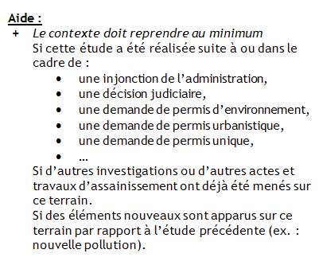

Commentaire :

Parcelles
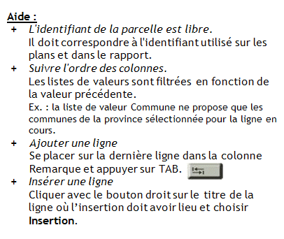
Identifiant Parcelle | Province | Commune | Division | Section | Radical | Bis | Exposant | Puissance | Remarque

Intervenants
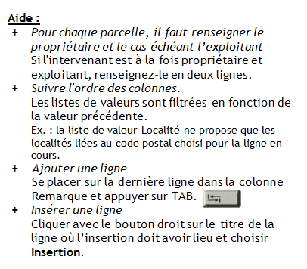
Parcelle | Type intervenant | Nom | Prénom | N° Entreprise (N° BCE) | Dénomination Entreprise | Pays | CP | Localité | Rue et n° | Téléphone | Remarque

Affectations
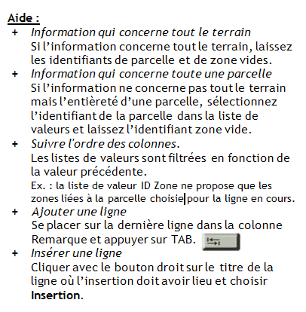
Parcelle | Zone | Affectation au Plan de Secteur | Remarque | PCA | RUE | SSC | Autre élément de planification

